关系图
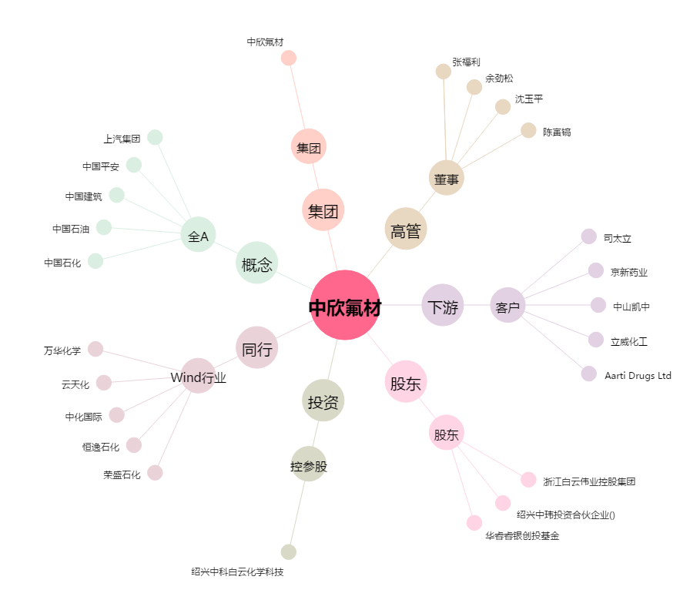
中欣氟材[002915.SZ] - 关系概览图

